2022_05_data
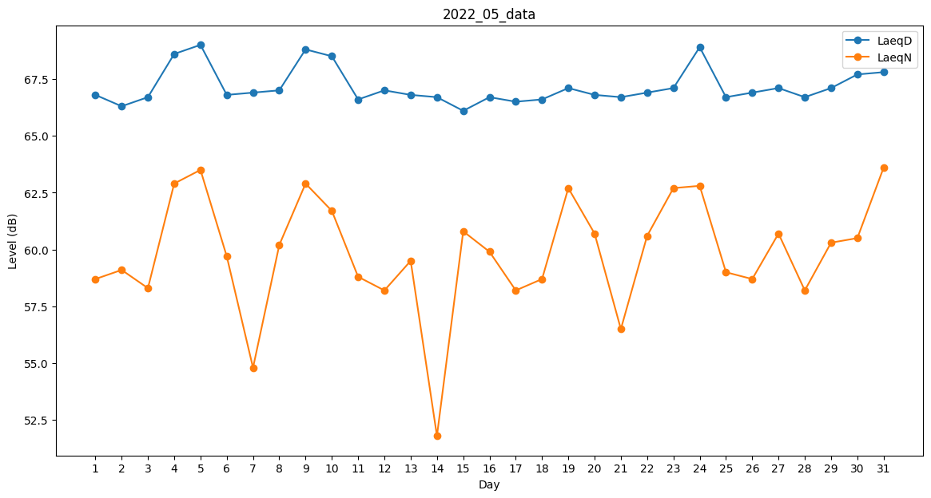
Day | LaeqD | LaeqN
1 | 66.8 | 58.7
2 | 66.3 | 59.1
3 | 66.7 | 58.3
4 | 68.6 | 62.9
5 | 69 | 63.5
6 | 66.8 | 59.7
7 | 66.9 | 54.8
8 | 67 | 60.2
9 | 68.8 | 62.9
10 | 68.5 | 61.7
11 | 66.6 | 58.8
12 | 67 | 58.2
13 | 66.8 | 59.5
14 | 66.7 | 51.8
15 | 66.1 | 60.8
16 | 66.7 | 59.9
17 | 66.5 | 58.2
18 | 66.6 | 58.7
19 | 67.1 | 62.7
20 | 66.8 | 60.7
21 | 66.7 | 56.5
22 | 66.9 | 60.6
23 | 67.1 | 62.7
24 | 68.9 | 62.8
25 | 66.7 | 59
26 | 66.9 | 58.7
27 | 67.1 | 60.7
28 | 66.7 | 58.2
29 | 67.1 | 60.3
30 | 67.7 | 60.5
31 | 67.8 | 63.6

